切换基本参数
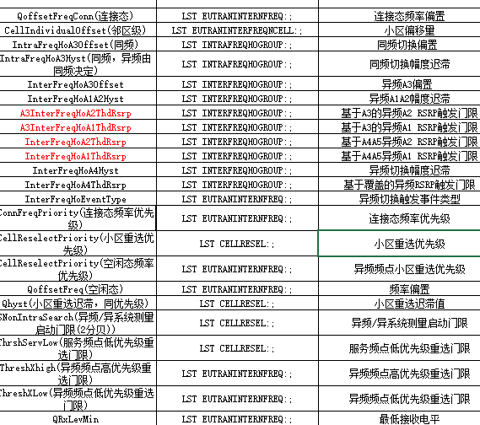
参数名称 | MML | 参数中文名
qoffsetfreqconn(连接态） | LST EUTRANINTERNFREQ | 连接态频率偏置 | 0
cellindividualoffset(邻区级） | LST EUTRANINTERFREQNCELL | 小区偏移量 | 0
intrafrehoa3offset（同频） | LST INTRAFREQHOGROUP | 同频切换偏置 | 1
intrafrehoa3hyst（同频，异频由同频决定） | LST INTRAFREQHOGROUP | 同频切换幅度迟滞 | 1
interfreqhoa3offset | LST INTRAFREQHOGROUP | 异频A3偏置 | 1
interfreqhoa1a2hyst | LST INTRAFREQHOGROUP | 异频A1A2幅度迟滞 | 1
a3interfreqhoa2thdrsrp | LST INTRAFREQHOGROUP | 基于A3的异频A2 RSRP触发门限 | -99
a3interfreqhoa1thdrsrp | LST INTRAFREQHOGROUP | 基于A3的异频A1 RSRP触发门限 | -95
interfreqhoa2thdrsrp | LST INTRAFREQHOGROUP | 基于A4A5的异频A2 RSRP触发门限 | -112
interfreqhoa1thdrsrp | LST INTRAFREQHOGROUP | 基于A4A5的异频A1 RSRP触发门限 | -108
interfreqhoa4hyst | LST INTRAFREQHOGROUP | 异频切换幅度迟滞 | 1
interfreqhoa4thdrsrp | LST INTRAFREQHOGROUP | 基于覆盖的异频RSRP触发门限 | -105
interfreqhoeventtype | LST EUTRANINTERNFREQ | 异频切换触发事件类型 | a4
connfreqpriority（连接态频率优先级） | LST EUTRANINTERNFREQ | 连接态频率优先级 | 0
cellreselectpriority（小区重选优先级） | LST CELLRESEL | 小区重选优先级 | 6
cellreselectpriority（空闲态频率优先级） | LST EUTRANINTERNFREQ | 异频频点小区重选优先级 | 6
qoffsetfreq（空闲态） | LST EUTRANINTERNFREQ | 频率偏置 | 0
qhyst（小区重选迟滞，同优先级） | LST CELLRESEL | 小区重选迟滞值 | 4
snonintrasearch（异频/异系统测量启动门限） | LST CELLRESEL | 异频/异系统测量启动门限 | -120
thrshservlow（服务频点低优先级重选门限） | LST CELLRESEL | 服务频点低优先级重选门限 | -120
threshxhigh | LST EUTRANINTERNFREQ | 异频频点高优先级重选门限 | -106
threshxlow | LST EUTRANINTERNFREQ | 异频频点高优先级低选门限 | -116
qrxlevmin | LST EUTRANINTERNFREQ | 最低接收电平 | -128

